Sheet1
dataset | smiles | canon_smiles | molecule | capacity_max | SMILES to be used | Komentarz
expert1 | C#CC(C=C1)=CC=C1C#N | C#Cc1ccc(C#N)cc1 | 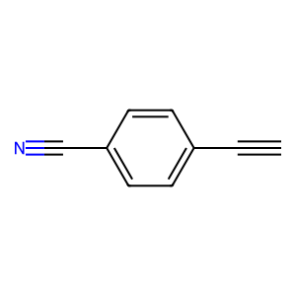 | 628.0 | N#Cc%10ccc(/C=C/C(/C=C/c1ccc(C#N)cc1)/C=C/c9ccc(c8nc(c4ccc(/C=C/C(/C=C/c2ccc(C#N)cc2)\C=C\c3ccc(C#N)cc3)cc4)nc(c7ccc(/C=C/C(/C=C/c5ccc(C#N)cc5)\C=C\c6ccc(C#N)cc6)cc7)n8)cc9)cc%10
expert1 | CC(C)C(C=C1)=CC=C1N2C(C=C(C3=CC=C(C#N)C=C3)N4C5=CC=C(C(C)C)C=C5)=C4C=C2C6=CC=C(C#N)C=C6 | CC(C)c1ccc(-n2c(-c3ccc(C#N)cc3)cc3c2cc(-c2ccc(C#N)cc2)n3-c2ccc(C(C)C)cc2)cc1 | 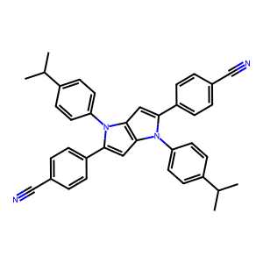 | 255.0 | CC(C)c%19ccc(n2c(c1ccc(C#N)cc1)cc%17c2cc(c%16ccc(c%15nc(c8ccc(c6cc4c(cc(c3ccc(C#N)cc3)n4c5ccc(C(C)C)cc5)n6c7ccc(C(C)C)cc7)cc8)nc(c%14ccc(c%12cc%10c(cc(c9ccc(C#N)cc9)n%10c%11ccc(C(C)C)cc%11)n%12c%13ccc(C(C)C)cc%13)cc%14)n%15)cc%16)n%17c%18ccc(C(C)C)cc%18)cc%19
expert1 | CC1=CC2=C(C=C1)N=C(N3C(C4=CC=C(C#N)C=C4)=CC5=C3C=C(C6=CC=C(C#N)C=C6)N5C7=NC(C=CC(C)=C8)=C8S7)S2 | Cc1ccc2nc(-n3c(-c4ccc(C#N)cc4)cc4c3cc(-c3ccc(C#N)cc3)n4-c3nc4ccc(C)cc4s3)sc2c1 | 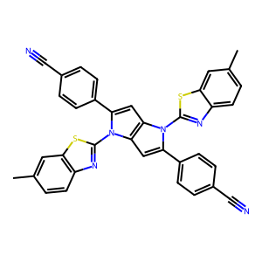 | 269.0 | Cc%25ccc%24nc(n2c(c1ccc(C#N)cc1)cc%21c2cc(c%20ccc(c%19nc(c%10ccc(c7cc4c(cc(c3ccc(C#N)cc3)n4c6nc5ccc(C)cc5s6)n7c9nc8ccc(C)cc8s9)cc%10)nc(c%18ccc(c%15cc%12c(cc(c%11ccc(C#N)cc%11)n%12c%14nc%13ccc(C)cc%13s%14)n%15c%17nc%16ccc(C)cc%16s%17)cc%18)n%19)cc%20)n%21c%23nc%22ccc(C)cc%22s%23)sc%24c%25
expert1 | ClC1=NC(/N=C2=CC3=C(C(C(C=C(N)C=C4)=C4C3=O)=O)C=C\2)=NC(Cl)=N1 | error processing SMILES |  | 468.0 | NC1=CC(C(C(C=C2)=C3C=C2NC4=NC(NC5=CC6=C(C=C5)C(C7=C(C6=O)C=CC(N)=C7)=O)=NC(NC8=CC9=C(C=C8)C(C%10=C(C9=O)C=CC(N)=C%10)=O)=N4)=O)=C(C3=O)C=C1
expert1 | ClC1=NC(C(C=C2)=CC=C2C3=CC(C4=CC=CC=C4)=CC(C5=CC=CC=C5)=C3)=NC(Cl)=N1 | Clc1nc(Cl)nc(-c2ccc(-c3cc(-c4ccccc4)cc(-c4ccccc4)c3)cc2)n1 | 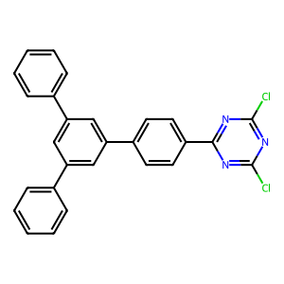 | 228.0 | ClC1=NC(C2=CC=C(C3=CC(C4=CC=C(C5=NC(Cl)=NC(Cl)=N5)C=C4)=CC(C6=CC=C(C7=NC(Cl)=NC(Cl)=N7)C=C6)=C3)C=C2)=NC(Cl)=N1
expert1 | ClC1=NC(Cl)=NC(NC2=CC3=C(C(C(C=C(N)C=C4)=C4C3=O)=O)C=C2)=N1 | Nc1ccc2c(c1)C(=O)c1ccc(Nc3nc(Cl)nc(Cl)n3)cc1C2=O | 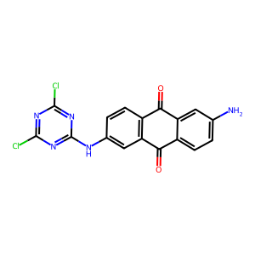 | not given | NC1=CC(C(C(C=C2)=C3C=C2NC4=NC(NC5=CC6=C(C=C5)C(C7=C(C6=O)C=CC(N)=C7)=O)=NC(NC8=CC9=C(C=C8)C(C%10=C(C9=O)C=CC(N)=C%10)=O)=N4)=O)=C(C3=O)C=C1
expert1 | ClC1=NC([N+](C=C2)=CC=C2C3=CC=NC=C3)=NC(Cl)=N1 | Clc1nc(Cl)nc(-[n+]2ccc(-c3ccncc3)cc2)n1 | 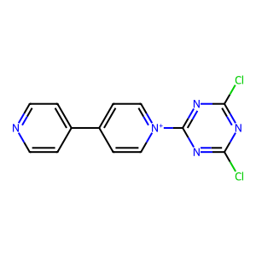 | 196.0 | C1([N+]2=CC=C(C3=CC=NC=C3)C=C2)=NC([N+]4=CC=C(C5=CC=NC=C5)C=C4)=NC([N+]6=CC=C(C7=CC=NC=C7)C=C6)=N1
expert1 | FC1=C(F)C(C#N)=C(F)C(F)=C1C#N | N#Cc1c(F)c(F)c(C#N)c(F)c1F | 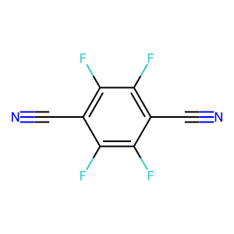 | 379.0 | N#Cc4c(F)c(F)c(c3nc(c1c(F)c(F)c(C#N)c(F)c1F)nc(c2c(F)c(F)c(C#N)c(F)c2F)n3)c(F)c4F
expert1 | N#C/C(C#N)=C(C=C/1)/C=CC1=C(C#N)/C#N | N#CC(C#N)=c1ccc(=C(C#N)C#N)cc1 | 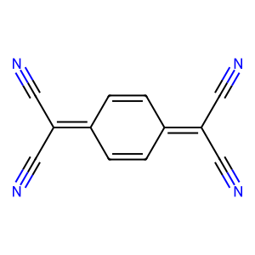 | 383.0 | N#CC(C#N)=c4ccc(=C(C#N)c3nc(C(C#N)=c1ccc(=C(C#N)C#N)cc1)nc(C(C#N)=c2ccc(=C(C#N)C#N)cc2)n3)cc4
expert1 | N#C/C=C/C#N | N#C/C=C/C#N | 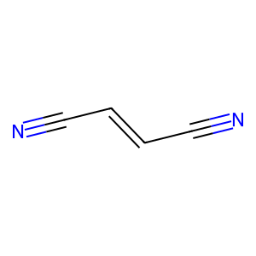 | 404.0 | N#C/C=C/c1nc(/C=C/C#N)nc(/C=C/C#N)n1
expert1 | N#CC(C=C1)=CC=C1C2=CC3=C(C=C(C4=CC=C(C#N)C=C4)N3C5=CC=C(C#N)C=C5)N2C6=CC=C(C#N)C=C6 | N#Cc1ccc(-c2cc3c(cc(-c4ccc(C#N)cc4)n3-c3ccc(C#N)cc3)n2-c2ccc(C#N)cc2)cc1 | 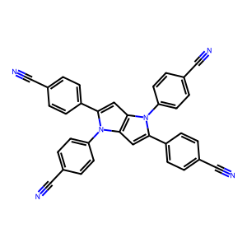 | 291.0 | N#Cc%19ccc(c%17cc%15c(cc(c%14ccc(c%13nc(c6ccc(c4cc2c(cc(c1ccc(C#N)cc1)n2c3ccc(C#N)cc3)n4c5ccc(C#N)cc5)cc6)nc(c%12ccc(c%10cc8c(cc(c7ccc(C#N)cc7)n8c9ccc(C#N)cc9)n%10c%11ccc(C#N)cc%11)cc%12)n%13)cc%14)n%15c%16ccc(C#N)cc%16)n%17c%18ccc(C#N)cc%18)cc%19
expert1 | N#CC1=C(C=CC2=C(C#N)C=C3C#N)C4=C2C3=CC=C4C(C#N)=C1 | N#Cc1cc(C#N)c2ccc3c(C#N)cc(C#N)c4ccc1c2c43 | 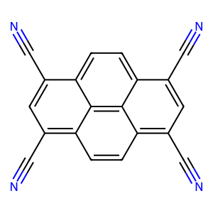 | 500.0 | N#Cc%10cc(C#N)c%11ccc%13c(c9nc(c1cc(C#N)c2ccc3c(C#N)cc(C#N)c4ccc1c2c34)nc(c5cc(C#N)c6ccc7c(C#N)cc(C#N)c8ccc5c6c78)n9)cc(C#N)c%12ccc%10c%11c%12%13
expert1 | N#CC1=C2C(C=CC=C2)=C(C#N)C3=CC=CC=C31 | N#Cc1c2ccccc2c(C#N)c2ccccc12 | 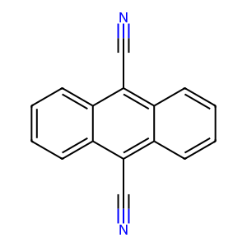 | 589.0 | N#Cc9c1ccccc1c(c8nc(c3c2ccccc2c(C#N)c4ccccc34)nc(c6c5ccccc5c(C#N)c7ccccc67)n8)c%10ccccc9%10
expert1 | N#CC1=CC(C#N)=CN=C1 | N#Cc1cncc(C#N)c1 | 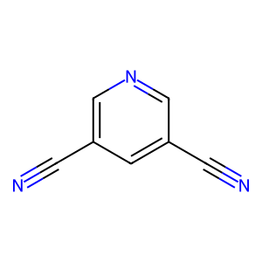 | not given | N#Cc4cncc(c3nc(c1cncc(C#N)c1)nc(c2cncc(C#N)c2)n3)c4
expert1 | N#CC1=CC=C(C#N)C=C1 | N#Cc1ccc(C#N)cc1 | 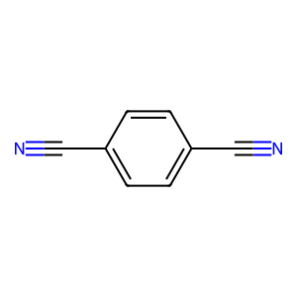 | 298.0 | N#Cc4ccc(c3nc(c1ccc(C#N)cc1)nc(c2ccc(C#N)cc2)n3)cc4
expert1 | N#CC1=CC=C(C2=CC=C(C#N)C=C2)C=C1 | N#Cc1ccc(-c2ccc(C#N)cc2)cc1 | 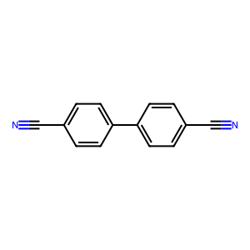 | 280.0 | N#Cc7ccc(c6ccc(c5nc(c2ccc(c1ccc(C#N)cc1)cc2)nc(c4ccc(c3ccc(C#N)cc3)cc4)n5)cc6)cc7
expert1 | N#CC1=CC=C(C2=CC=C(C#N)C=N2)N=C1 | N#Cc1ccc(-c2ccc(C#N)cn2)nc1 | 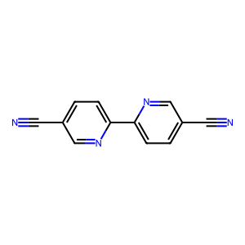 | 393.0 | N#Cc7ccc(c6ccc(c5nc(c2ccc(c1ccc(C#N)cn1)nc2)nc(c4ccc(c3ccc(C#N)cn3)nc4)n5)cn6)nc7
expert1 | N#CC1=CC=CC(C#N)=N1 | N#Cc1cccc(C#N)n1 | 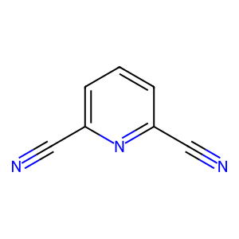 | 406.0 | N#Cc4cccc(c3nc(c1cccc(C#N)n1)nc(c2cccc(C#N)n2)n3)n4
expert1 | NC(C=C1)=CC=C1C2=NC(C3=CC=C(N(C4=O)C(C5=C4C=C(C(OC6=O)=O)C6=C5)=O)C=C3)=NC(C7=CC=C(N)C=C7)=N2 | Nc1ccc(-c2nc(-c3ccc(N)cc3)nc(-c3ccc(-n4c(=O)c5cc6c(=O)oc(=O)c6cc5c4=O)cc3)n2)cc1 | 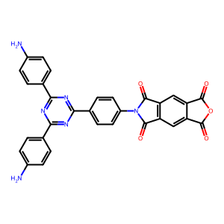 | 423.0 | O=C1N(C(C2=C1C=C(C3=C2)C(OC3=O)=O)=O)C(C=C4)=CC=C4C5=NC(C6=CC=C(N(C(C7=C8C=C(C9=C7)C(OC9=O)=O)=O)C8=O)C=C6)=NC(C%10=CC=C(N(C(C%11=C%12C=C(C%13=C%11)C(OC%13=O)=O)=O)C%12=O)C=C%10)=N5
expert1 | NC(C=C1)=CC=C1C2=NC(C3=CC=C(N(C4=O)C(C5=CC=C6C7=C5C4=CC=C7C(OC6=O)=O)=O)C=C3)=NC(C8=CC=C(N)C=C8)=N2 | Nc1ccc(-c2nc(-c3ccc(N)cc3)nc(-c3ccc(N4C(=O)c5ccc6c7c(ccc(c57)C4=O)C(=O)OC6=O)cc3)n2)cc1 | 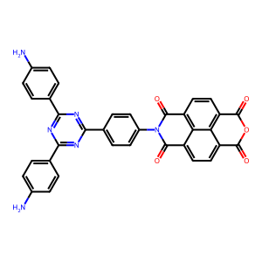 | 388.0 | O=C1N(C(C2=CC=C3C4=C2C1=CC=C4C(OC3=O)=O)=O)C(C=C5)=CC=C5C6=NC(C7=CC=C(N(C(C8=CC=C9C%10=C8C%11=CC=C%10C(OC9=O)=O)=O)C%11=O)C=C7)=NC(C%12=CC=C(N(C(C%13=CC=C%14C%15=C%13C%16=CC=C%15C(OC%14=O)=O)=O)C%16=O)C=C%12)=N6
expert1 | NC(N=C1)=CC=C1C2=NC(C3=CC=C(N=CC4=C(O)C(C=O)=C(O)C(C=O)=C4)N=C3)=NC(C5=CN=C(N)C=C5)=N2 | Nc1ccc(-c2nc(-c3ccc(N)nc3)nc(-c3ccc(N=Cc4cc(C=O)c(O)c(C=O)c4O)nc3)n2)cn1 | 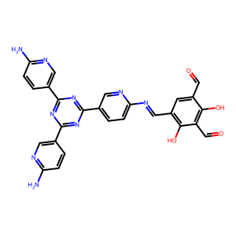 | 310.0 | NC1=CC=C(C2=NC(C3=CC=C(N=C3)/N=C/C4=C(C(/C=N/C5=CC=C(C=N5)C6=NC(C7=CN=C(C=C7)N)=NC(C8=CC=C(N=C8)N)=N6)=CC(/C=N/C9=CC=C(C=N9)C%10=NC(C%11=CN=C(C=C%11)N)=NC(C%12=CC=C(N=C%12)N)=N%10)=C4O)O)=NC(C%13=CN=C(C=C%13)N)=N2)C=N1
expert1 | NC(N=C1)=CC=C1C2=NC(C3=CC=C(N=CC4=C(O)C(C=O)=C(O)C(C=O)=C4O)N=C3)=NC(C5=CN=C(N)C=C5)=N2 | Nc1ccc(-c2nc(-c3ccc(N)nc3)nc(-c3ccc(N=Cc4c(O)c(C=O)c(O)c(C=O)c4O)nc3)n2)cn1 | 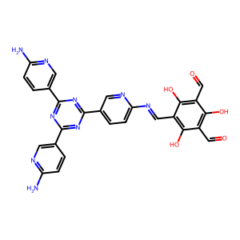 | 400.0 | NC1=CC=C(C2=NC(C3=CC=C(N=C3)/N=C/C4=C(C(/C=N/C5=CC=C(C=N5)C6=NC(C7=CN=C(C=C7)N)=NC(C8=CC=C(N=C8)N)=N6)=C(O)C(/C=N/C9=CC=C(C=N9)C%10=NC(C%11=CN=C(C=C%11)N)=NC(C%12=CC=C(N=C%12)N)=N%10)=C4O)O)=NC(C%13=CN=C(C=C%13)N)=N2)C=N1
expert1 | NC(N=C1)=CC=C1C2=NC(C3=CC=C(N=CC4=C(O)C(C=O)=CC(C=O)=C4)N=C3)=NC(C5=CN=C(N)C=C5)=N2 | Nc1ccc(-c2nc(-c3ccc(N)nc3)nc(-c3ccc(N=Cc4cc(C=O)cc(C=O)c4O)nc3)n2)cn1 | 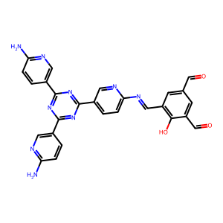 | 546.0 | NC1=CC=C(C2=NC(C3=CC=C(N=C3)/N=C/C4=C(C(/C=N/C5=CC=C(C=N5)C6=NC(C7=CN=C(C=C7)N)=NC(C8=CC=C(N=C8)N)=N6)=CC(/C=N/C9=CC=C(C=N9)C%10=NC(C%11=CN=C(C=C%11)N)=NC(C%12=CC=C(N=C%12)N)=N%10)=C4)O)=NC(C%13=CN=C(C=C%13)N)=N2)C=N1
expert1 | NC1=C(O)C=C(N=CC(C=C2)=CC=C2C3=NC(C4=CC=C(C=O)C=C4)=NC(C5=CC=C(C=O)C=C5)=N3)C(O)=C1 | Nc1cc(O)c(N=Cc2ccc(-c3nc(-c4ccc(C=O)cc4)nc(-c4ccc(C=O)cc4)n3)cc2)cc1O | 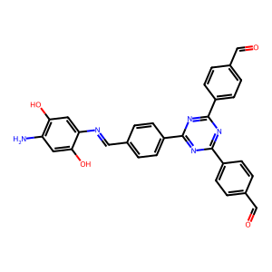 | 256.0 | Nc7cc(O)c(/N=C/c6ccc(c5nc(c2ccc(/C=N/c1cc(O)c(N)cc1O)cc2)nc(c4ccc(/C=N/c3cc(O)c(N)cc3O)cc4)n5)cc6)cc7O
expert1 | NC1=NC(N=CN(CC2)CCN2C=O)=NC(N)=N1 | Nc1nc(N)nc(N=CN2CCN(C=O)CC2)n1 | 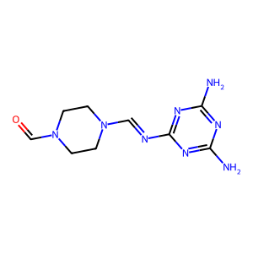 | 335.0 | O=CN1CCN(C=NC2=NC(/N=C/N3CCN(C=O)CC3)=NC(/N=C/N4CCN(CC4)C=O)=N2)CC1
expert1 | O=C(N(N1)C2=CC=C(C#N)C=C2)C3=C(C1=O)C=C(C4=O)C(C(N(N4)C5=CC=C(C#N)C=C5)=O)=C3 | N#Cc1ccc(-n2[nH]c(=O)c3cc4c(=O)[nH]n(-c5ccc(C#N)cc5)c(=O)c4cc3c2=O)cc1 | 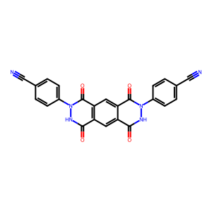 | 256.0 | N#Cc%16ccc(n%15[nH]c(=O)c%14cc%13c(=O)n(c%12ccc(c%11nc(c5ccc(n4[nH]c(=O)c3cc2c(=O)n(c1ccc(C#N)cc1)[nH]c(=O)c2cc3c4=O)cc5)nc(c%10ccc(n9[nH]c(=O)c8cc7c(=O)n(c6ccc(C#N)cc6)[nH]c(=O)c7cc8c9=O)cc%10)n%11)cc%12)[nH]c(=O)c%13cc%14c%15=O)cc%16
expert1 | O=C(N1C2=CC=C(C#N)C=C2)C3=CC4=C(C(N(C(C=C5)=CC=C5C#N)C4=O)=O)C=C3C1=O | N#Cc1ccc(-n2c(=O)c3cc4c(=O)n(-c5ccc(C#N)cc5)c(=O)c4cc3c2=O)cc1 | 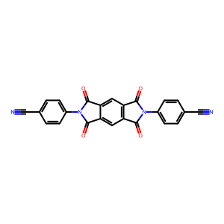 | 231.0 | N#Cc%16ccc(n%15c(=O)c%14cc%13c(=O)n(c%12ccc(c%11nc(c5ccc(n4c(=O)c3cc2c(=O)n(c1ccc(C#N)cc1)c(=O)c2cc3c4=O)cc5)nc(c%10ccc(n9c(=O)c8cc7c(=O)n(c6ccc(C#N)cc6)c(=O)c7cc8c9=O)cc%10)n%11)cc%12)c(=O)c%13cc%14c%15=O)cc%16
expert2 | Brc4ccc(Nc3nc(Nc1ccc(Br)s1)nc(Nc2ccc(Br)s2)n3)s4 | Brc1ccc(Nc2nc(Nc3ccc(Br)s3)nc(Nc3ccc(Br)s3)n2)s1 | 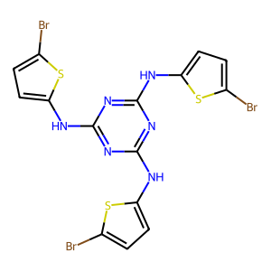 | 407.0 | Brc4ccc(Nc3nc(Nc1ccc(Br)s1)nc(Nc2ccc(Br)s2)n3)s4
expert2 | C1([N+]2=CC=C(C3=CC=NC=C3)C=C2)=NC([N+]4=CC=C(C5=CC=NC=C5)C=C4)=NC([N+]6=CC=C(C7=CC=NC=C7)C=C6)=N1 | c1cc(-c2cc[n+](-c3nc(-[n+]4ccc(-c5ccncc5)cc4)nc(-[n+]4ccc(-c5ccncc5)cc4)n3)cc2)ccn1 | 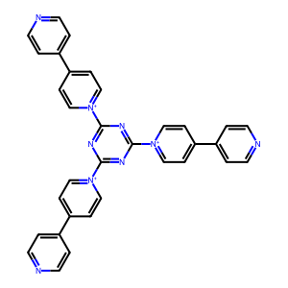 | 196.0 | C1([N+]2=CC=C(C3=CC=NC=C3)C=C2)=NC([N+]4=CC=C(C5=CC=NC=C5)C=C4)=NC([N+]6=CC=C(C7=CC=NC=C7)C=C6)=N1
expert2 | ClC1=NC(C2=CC=C(C3=CC(C4=CC=C(C5=NC(Cl)=NC(Cl)=N5)C=C4)=CC(C6=CC=C(C7=NC(Cl)=NC(Cl)=N7)C=C6)=C3)C=C2)=NC(Cl)=N1 | Clc1nc(Cl)nc(-c2ccc(-c3cc(-c4ccc(-c5nc(Cl)nc(Cl)n5)cc4)cc(-c4ccc(-c5nc(Cl)nc(Cl)n5)cc4)c3)cc2)n1 | 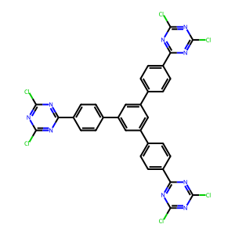 | 228.0 | ClC1=NC(C2=CC=C(C3=CC(C4=CC=C(C5=NC(Cl)=NC(Cl)=N5)C=C4)=CC(C6=CC=C(C7=NC(Cl)=NC(Cl)=N7)C=C6)=C3)C=C2)=NC(Cl)=N1
expert2 | NC1=CC(C(C(C=C2)=C3C=C2NC4=NC(NC5=CC6=C(C=C5)C(C7=C(C6=O)C=CC(N)=C7)=O)=NC(NC8=CC9=C(C=C8)C(C%10=C(C9=O)C=CC(N)=C%10)=O)=N4)=O)=C(C3=O)C=C1 | Nc1ccc2c(c1)C(=O)c1ccc(Nc3nc(Nc4ccc5c(c4)C(=O)c4ccc(N)cc4C5=O)nc(Nc4ccc5c(c4)C(=O)c4ccc(N)cc4C5=O)n3)cc1C2=O | 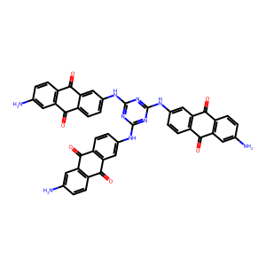 | 468.0 | Provide SMILES
expert2 | NC1=NC(/N=C/N2CCN(/C=N/C3=NC(N)=NC(N)=N3)CC2)=NC(N)=N1 | Nc1nc(N)nc(/N=C/N2CCN(/C=N/c3nc(N)nc(N)n3)CC2)n1 | 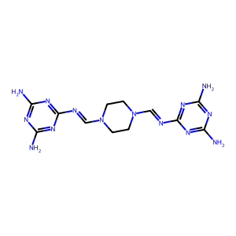 | 335.0 | O=CN1CCN(C=NC2=NC(/N=C/N3CCN(C=O)CC3)=NC(/N=C/N4CCN(CC4)C=O)=N2)CC1
expert2 | Nc%13cc%12nc%11cc%10nc9c4nc3cc2nc1cc(N)c(N)cc1nc2cc3nc4c8nc7cc6nc5cc(N)c(N)cc5nc6cc7nc8c9nc%10cc%11nc%12cc%13N | Nc1cc2nc3cc4nc5c6nc7cc8nc9cc(N)c(N)cc9nc8cc7nc6c6nc7cc8nc9cc(N)c(N)cc9nc8cc7nc6c5nc4cc3nc2cc1N | 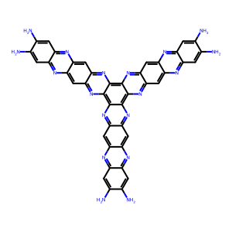 | 663.0 | Nc%13cc%12nc%11cc%10nc9c4nc3cc2nc1cc(N)c(N)cc1nc2cc3nc4c8nc7cc6nc5cc(N)c(N)cc5nc6cc7nc8c9nc%10cc%11nc%12cc%13N
expert2 | Nc(ccc1)c2c1c(NC=C3C(C(C(C(C3=O)=CNc(ccc4)c5c4c(N)ccc5)=O)=CNc(ccc6)c7c6c(N)ccc7)=O)ccc2 | Nc1cccc2c(NC=C3C(=O)C(=CNc4cccc5c(N)cccc45)C(=O)C(=CNc4cccc5c(N)cccc45)C3=O)cccc12 | 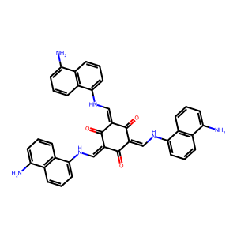 | 379.0 | Nc(ccc1)c2c1c(NC=C3C(C(C(C(C3=O)=CNc(ccc4)c5c4c(N)ccc5)=O)=CNc(ccc6)c7c6c(N)ccc7)=O)ccc2
expert2 | Nc1c(N)cc(c(cc2)cc3c2[nH]c(c4cc(N5C(c(ccc6C(N(C7=O)c8cc(c(n9)[nH]c%10c9cc(c%11cc(N)c(N)cc%11)cc%10)cc(c(n%12)[nH]c%13c%12ccc(c%14cc(N)c(N)cc%14)c%13)c8)=O)c%15c6c7ccc%15C5=O)=O)cc(c(n%16)[nH]c%17c%16ccc(c%18cc(N)c(N)cc%18)c%17)c4)n3)cc1 | Nc1ccc(-c2ccc3[nH]c(-c4cc(-c5nc6ccc(-c7ccc(N)c(N)c7)cc6[nH]5)cc(N5C(=O)c6ccc7c8c(ccc(c68)C5=O)C(=O)N(c5cc(-c6nc8cc(-c9ccc(N)c(N)c9)ccc8[nH]6)cc(-c6nc8ccc(-c9ccc(N)c(N)c9)cc8[nH]6)c5)C7=O)c4)nc3c2)cc1N | 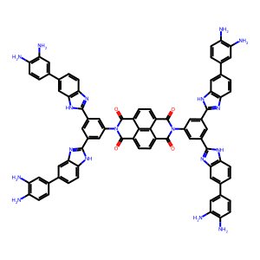 | 66.56 | Nc%18ccc(c%17ccc%16[nH]c(c%15cc(c3nc2cc(c1ccc(N)c(N)c1)ccc2[nH]3)cc(n%11c(=O)c%12ccc%13c(=O)n(c%10cc(c6nc5cc(c4ccc(N)c(N)c4)ccc5[nH]6)cc(c9nc8cc(c7ccc(N)c(N)c7)ccc8[nH]9)c%10)c(=O)c%14ccc(c%11=O)c%12c%13%14)c%15)nc%16c%17)cc%18N
expert2 | Nc1c(N)cc(c(cc2)cc3c2[nH]c(c4cc(N5C(c(ccc6c(ccc7C(N(C8=O)c9cc(c(n%10)[nH]c%11c%10ccc(c%12cc(N)c(N)cc%12)c%11)cc(c(n%13)[nH]c%14c%13cc(c%15cc(N)c(N)cc%15)cc%14)c9)=O)c%16c7c8ccc%17%16)c%18c6c%17ccc%18C5=O)=O)cc(c(n%19)[nH]c%20c%19ccc(c%21cc(N)c(N)cc%21)c%20)c4)n3)cc1 | Nc1ccc(-c2ccc3[nH]c(-c4cc(-c5nc6ccc(-c7ccc(N)c(N)c7)cc6[nH]5)cc(N5C(=O)c6ccc7c8ccc9c%10c(ccc(c%11ccc(c6c7%11)C5=O)c%108)C(=O)N(c5cc(-c6nc7cc(-c8ccc(N)c(N)c8)ccc7[nH]6)cc(-c6nc7ccc(-c8ccc(N)c(N)c8)cc7[nH]6)c5)C9=O)c4)nc3c2)cc1N | 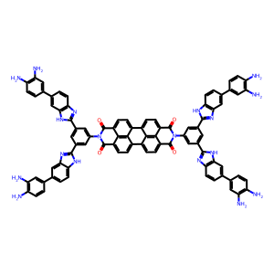 | 5.65 | Nc1c(N)cc(c(cc2)cc3c2[nH]c(c4cc(N5C(c(ccc6c(ccc7C(N(C8=O)c9cc(c(n%10)[nH]c%11c%10ccc(c%12cc(N)c(N)cc%12)c%11)cc(c(n%13)[nH]c%14c%13cc(c%15cc(N)c(N)cc%15)cc%14)c9)=O)c%16c7c8ccc%17%16)c%18c6c%17ccc%18C5=O)=O)cc(c(n%19)[nH]c%20c%19ccc(c%21cc(N)c(N)cc%21)c%20)c4)n3)cc1
expert2 | Nc1c(N)cc(c(cc2)cc3c2nc(c4cc(N5C(c6c(C5=O)cc7c(C(N(C7=O)c8cc(C(O)=O)cc(C(O)=O)c8)=O)c6)=O)cc(C(O)=O)c4)[nH]3)cc1 | Nc1ccc(-c2ccc3nc(-c4cc(C(=O)O)cc(-n5c(=O)c6cc7c(=O)n(-c8cc(C(=O)O)cc(C(=O)O)c8)c(=O)c7cc6c5=O)c4)[nH]c3c2)cc1N | 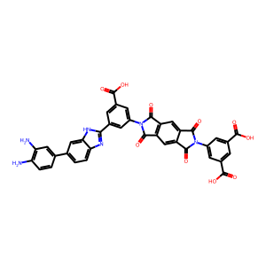 | 88.4 | Nc%17ccc(c%16ccc%15[nH]c(c%14cc(c3nc2cc(c1ccc(N)c(N)c1)ccc2[nH]3)cc(n%13c(=O)c%12cc%11c(=O)n(c%10cc(c6nc5ccc(c4ccc(N)c(N)c4)cc5[nH]6)cc(c9nc8ccc(c7ccc(N)c(N)c7)cc8[nH]9)c%10)c(=O)c%11cc%12c%13=O)c%14)nc%15c%16)cc%17N
expert2 | Nc1cc2c(C(c3c(C2=O)ccc(NC=c(c(=O)c(=CNc4cc5c(C(c6c(C5=O)ccc(N)c6)=O)cc4)c(=O)c7=CNc8cc9c(C(c%10c(C9=O)ccc(N)c%10)=O)cc8)c7=O)c3)=O)cc1 | Nc1ccc2c(c1)C(=O)c1ccc(NC=C3C(=O)C(=CNc4ccc5c(c4)C(=O)c4ccc(N)cc4C5=O)C(=O)C(=CNc4ccc5c(c4)C(=O)c4ccc(N)cc4C5=O)C3=O)cc1C2=O | 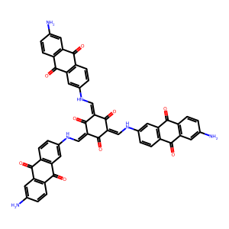 | 49.0 | Nc1cc2c(C(c3c(C2=O)ccc(NC=c(c(=O)c(=CNc4cc5c(C(c6c(C5=O)ccc(N)c6)=O)cc4)c(=O)c7=CNc8cc9c(C(c%10c(C9=O)ccc(N)c%10)=O)cc8)c7=O)c3)=O)cc1
expert2 | Nc1ccc(NC=C2C(C(C(C(C2=O)=CNc3ccc(N)cc3)=O)=CNc4ccc(N)cc4)=O)cc1 | Nc1ccc(NC=C2C(=O)C(=CNc3ccc(N)cc3)C(=O)C(=CNc3ccc(N)cc3)C2=O)cc1 | 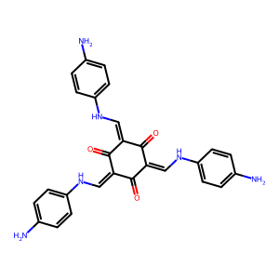 | 95.0 | Nc1ccc(NC=C2C(C(C(C(C2=O)=CNc3ccc(N)cc3)=O)=CNc4ccc(N)cc4)=O)cc1
expert2 | Nc7cc6sc(c5c(O)c(c2nc1cc(S)c(N)cc1s2)c(O)c(c4nc3cc(S)c(N)cc3s4)c5O)nc6cc7S | Nc1cc2sc(-c3c(O)c(-c4nc5cc(S)c(N)cc5s4)c(O)c(-c4nc5cc(S)c(N)cc5s4)c3O)nc2cc1S | 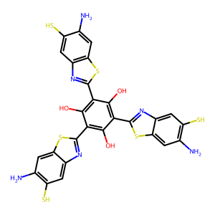 | 724.0 | Nc7cc6sc(c5c(O)c(c2nc1cc(S)c(N)cc1s2)c(O)c(c4nc3cc(S)c(N)cc3s4)c5O)nc6cc7S
expert2 | Nc7cc6sc(c5cc(c2nc1cc(S)c(N)cc1s2)cc(c4nc3cc(S)c(N)cc3s4)c5)nc6cc7S | Nc1cc2sc(-c3cc(-c4nc5cc(S)c(N)cc5s4)cc(-c4nc5cc(S)c(N)cc5s4)c3)nc2cc1S | 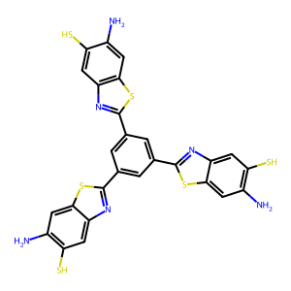 | 166.0 | Nc7cc6sc(c5cc(c2nc1cc(S)c(N)cc1s2)cc(c4nc3cc(S)c(N)cc3s4)c5)nc6cc7S
expert2 | O=C1C(C(c(n2)c(C1=O)nc3c2cc(nc(C(C(C(C4=O)=O)=O)=O)c4n5)c5c3)=O)=O | O=c1c(=O)c(=O)c2nc3cc4nc5c(=O)c(=O)c(=O)c(=O)c5nc4cc3nc2c1=O | 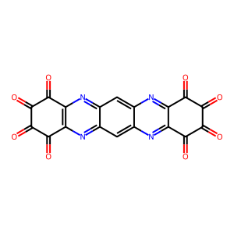 | 224.0 | Nc7cc6nc5c2nc1cc(N)c(N)cc1nc2c4nc3cc(N)c(N)cc3nc4c5nc6cc7N
expert2 | O=C1C(C(c2c(C1=O)nc3c(C(c4c(C3=O)nc5c(C(C(C(C5=O)=O)=O)=O)n4)=O)n2)=O)=O | O=C1c2nc3c(=O)c(=O)c(=O)c(=O)c3nc2C(=O)c2nc3c(=O)c(=O)c(=O)c(=O)c3nc21 | 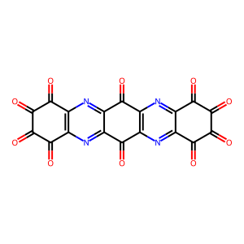 | 585.0 | NC2=C(N)C(=O)C1N=c6c(=NC1C2=O)c4=NC3C(=O)C(N)=C(N)C(=O)C3N=c4c7=NC5C(=O)C(N)=C(N)C(=O)C5N=c67
expert2 | O=C1N(C(C2=C1C=C(C3=C2)C(OC3=O)=O)=O)C(C=C4)=CC=C4C5=NC(C6=CC=C(N(C(C7=C8C=C(C9=C7)C(OC9=O)=O)=O)C8=O)C=C6)=NC(C%10=CC=C(N(C(C%11=C%12C=C(C%13=C%11)C(OC%13=O)=O)=O)C%12=O)C=C%10)=N5 | O=c1oc(=O)c2cc3c(=O)n(-c4ccc(-c5nc(-c6ccc(-n7c(=O)c8cc9c(=O)oc(=O)c9cc8c7=O)cc6)nc(-c6ccc(-n7c(=O)c8cc9c(=O)oc(=O)c9cc8c7=O)cc6)n5)cc4)c(=O)c3cc12 | 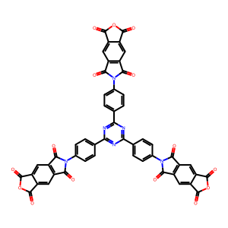 | 423.0 | O=C1N(C(C2=C1C=C(C3=C2)C(OC3=O)=O)=O)C(C=C4)=CC=C4C5=NC(C6=CC=C(N(C(C7=C8C=C(C9=C7)C(OC9=O)=O)=O)C8=O)C=C6)=NC(C%10=CC=C(N(C(C%11=C%12C=C(C%13=C%11)C(OC%13=O)=O)=O)C%12=O)C=C%10)=N5
expert2 | O=C1N(C(C2=CC=C3C4=C2C1=CC=C4C(OC3=O)=O)=O)C(C=C5)=CC=C5C6=NC(C7=CC=C(N(C(C8=CC=C9C%10=C8C%11=CC=C%10C(OC9=O)=O)=O)C%11=O)C=C7)=NC(C%12=CC=C(N(C(C%13=CC=C%14C%15=C%13C%16=CC=C%15C(OC%14=O)=O)=O)C%16=O)C=C%12)=N6 | O=C1OC(=O)c2ccc3c4c(ccc1c24)C(=O)N(c1ccc(-c2nc(-c4ccc(N5C(=O)c6ccc7c8c(ccc(c68)C5=O)C(=O)OC7=O)cc4)nc(-c4ccc(N5C(=O)c6ccc7c8c(ccc(c68)C5=O)C(=O)OC7=O)cc4)n2)cc1)C3=O | 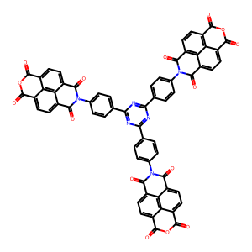 | 388.0 | O=C1N(C(C2=CC=C3C4=C2C1=CC=C4C(OC3=O)=O)=O)C(C=C5)=CC=C5C6=NC(C7=CC=C(N(C(C8=CC=C9C%10=C8C%11=CC=C%10C(OC9=O)=O)=O)C%11=O)C=C7)=NC(C%12=CC=C(N(C(C%13=CC=C%14C%15=C%13C%16=CC=C%15C(OC%14=O)=O)=O)C%16=O)C=C%12)=N6
expert2 | OC(C(C=O)=CC(C=O)=C1)=C1/C=N/C(N=C2)=CC=C2C3=NC(C4=CN=C(C=C4)/N=C\C5=C(C(C=O)=CC(C=O)=C5)O)=NC(C6=CC=C(N=C6)/N=C\C7=C(C(C=O)=CC(C=O)=C7)O)=N3 | O=Cc1cc(C=O)c(O)c(/C=N\c2ccc(-c3nc(-c4ccc(/N=C\c5cc(C=O)cc(C=O)c5O)nc4)nc(-c4ccc(/N=C/c5cc(C=O)cc(C=O)c5O)nc4)n3)cn2)c1 | 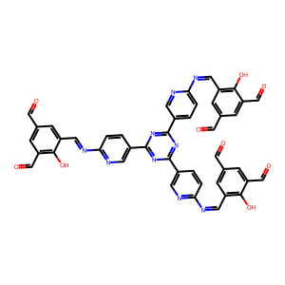 | 546.0 | OC(C(C=O)=CC(C=O)=C1)=C1/C=N/C(N=C2)=CC=C2C3=NC(C4=CN=C(C=C4)/N=C\C5=C(C(C=O)=CC(C=O)=C5)O)=NC(C6=CC=C(N=C6)/N=C\C7=C(C(C=O)=CC(C=O)=C7)O)=N3
expert2 | OC(C=C(C(O)=C1)/N=C/C2=CC=C(C3=NC(C4=CC=C(C=C4)C=O)=NC(C5=CC=C(C=C5)C=O)=N3)C=C2)=C1/N=C/C6=CC=C(C7=NC(C8=CC=C(C=C8)C=O)=NC(C9=CC=C(C=C9)C=O)=N7)C=C6 | O=Cc1ccc(-c2nc(-c3ccc(C=O)cc3)nc(-c3ccc(/C=N/c4cc(O)c(/N=C/c5ccc(-c6nc(-c7ccc(C=O)cc7)nc(-c7ccc(C=O)cc7)n6)cc5)cc4O)cc3)n2)cc1 | 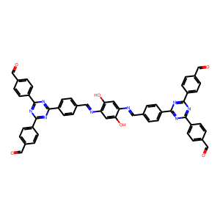 | 256.0 | Nc7cc(O)c(/N=C/c6ccc(c5nc(c2ccc(/C=N/c1cc(O)c(N)cc1O)cc2)nc(c4ccc(/C=N/c3cc(O)c(N)cc3O)cc4)n5)cc6)cc7O
expert2 | OC1=C(/C=N/C2=CC=C(C3=NC(C4=CN=C(/N=C/C5=C(O)C(C=O)=C(O)C(C=O)=C5)C=C4)=NC(C6=CC=C(/N=C/C7=C(O)C(C=O)=C(O)C(C=O)=C7)N=C6)=N3)C=N2)C=C(C=O)C(O)=C1C=O | O=Cc1cc(/C=N/c2ccc(-c3nc(-c4ccc(/N=C/c5cc(C=O)c(O)c(C=O)c5O)nc4)nc(-c4ccc(/N=C/c5cc(C=O)c(O)c(C=O)c5O)nc4)n3)cn2)c(O)c(C=O)c1O | 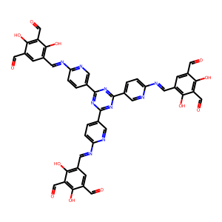 | 310.0 | OC1=C(/C=N/C2=CC=C(C3=NC(C4=CN=C(/N=C/C5=C(O)C(C=O)=C(O)C(C=O)=C5)C=C4)=NC(C6=CC=C(/N=C/C7=C(O)C(C=O)=C(O)C(C=O)=C7)N=C6)=N3)C=N2)C=C(C=O)C(O)=C1C=O
expert2 | OC1=C(/C=N/C2=CC=C(C3=NC(C4=CN=C(/N=C/C5=C(O)C(C=O)=C(O)C(C=O)=C5O)C=C4)=NC(C6=CC=C(/N=C/C7=C(O)C(C=O)=C(O)C(C=O)=C7O)N=C6)=N3)C=N2)C(O)=C(C=O)C(O)=C1C=O | O=Cc1c(O)c(C=O)c(O)c(/C=N/c2ccc(-c3nc(-c4ccc(/N=C/c5c(O)c(C=O)c(O)c(C=O)c5O)nc4)nc(-c4ccc(/N=C/c5c(O)c(C=O)c(O)c(C=O)c5O)nc4)n3)cn2)c1O | 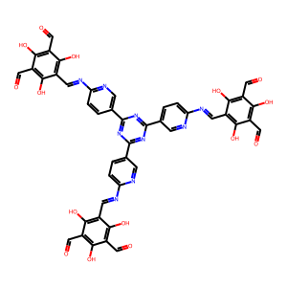 | 400.0 | OC1=C(/C=N/C2=CC=C(C3=NC(C4=CN=C(/N=C/C5=C(O)C(C=O)=C(O)C(C=O)=C5O)C=C4)=NC(C6=CC=C(/N=C/C7=C(O)C(C=O)=C(O)C(C=O)=C7O)N=C6)=N3)C=N2)C(O)=C(C=O)C(O)=C1C=O
expert3 | Brc8ccc(C(c1ccc(Br)cc1)C(c2ccc(Br)cc2)c7ccc(c6ccc(c5cc4sc3cc(Br)c(Br)cc3sc4cc5Br)cc6)cc7)cc8 | Brc1ccc(C(c2ccc(Br)cc2)C(c2ccc(Br)cc2)c2ccc(-c3ccc(-c4cc5c(cc4Br)Sc4cc(Br)c(Br)cc4S5)cc3)cc2)cc1 | 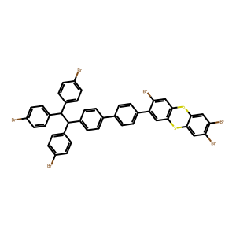 | 39.45 | BrC%20=CC%19Sc%18cc(Br)c(c%17ccc(c%16ccc(C(c5ccc(c4ccc(c3cc2SC1C=C(Br)C(Br)=CC1Sc2cc3Br)cc4)cc5)C(c%10ccc(c9ccc(c8cc7SC6C=C(Br)C(Br)=CC6Sc7cc8Br)cc9)cc%10)c%15ccc(c%14ccc(c%13cc%12sc%11cc(Br)c(Br)cc%11sc%12cc%13Br)cc%14)cc%15)cc%16)cc%17)cc%18SC%19C=C%20Br
expert3 | Brc8ccc(C(c1ccc(Br)cc1)C(c2ccc(Br)cc2)c7ccc(c6ccc(c5ccc4sc3ccc(Br)cc3sc4c5)cc6)cc7)cc8 | Brc1ccc(C(c2ccc(Br)cc2)C(c2ccc(Br)cc2)c2ccc(-c3ccc(-c4ccc5c(c4)Sc4cc(Br)ccc4S5)cc3)cc2)cc1 | 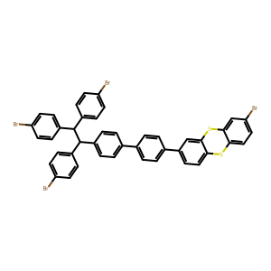 | 51.0 | BrC%20=CC%19Sc%18cc(c%17ccc(c%16ccc(C(c5ccc(c4ccc(c3ccc2SC1C=CC(Br)=CC1Sc2c3)cc4)cc5)C(c%10ccc(c9ccc(c8ccc7SC6C=CC(Br)=CC6Sc7c8)cc9)cc%10)c%15ccc(c%14ccc(c%13ccc%12sc%11ccc(Br)cc%11sc%12c%13)cc%14)cc%15)cc%16)cc%17)ccc%18SC%19C=C%20
expert3 | C#Cc%14ccc(N%13COc%12cc%11CN(c%10ccc(C#Cc9ccc8CN(c7ccc(N(c3ccc(N2COc1cc(Br)ccc1C2)cc3)c6ccc(N5COc4cc(Br)ccc4C5)cc6)cc7)COc8c9)cc%10)COc%11cc%12C%13)cc%14 | C#Cc1ccc(N2COc3cc4c(cc3C2)OCN(c2ccc(C#Cc3ccc5c(c3)OCN(c3ccc(N(c6ccc(N7COc8cc(Br)ccc8C7)cc6)c6ccc(N7COc8cc(Br)ccc8C7)cc6)cc3)C5)cc2)C4)cc1 |  | 31.37 | C#Cc%23ccc(N%22COc%21cc%20CN(C#Cc%19ccc%18CN(c%17ccc(N(c8ccc(N7COc6cc(C#Cc5ccc(N4COc3cc2CN(c1ccc(C#C)cc1)COc2cc3C4)cc5)ccc6C7)cc8)c%16ccc(N%15COc%14cc(C#Cc%13ccc(N%12COc%11cc%10CN(c9ccc(C#C)cc9)COc%10cc%11C%12)cc%13)ccc%14C%15)cc%16)cc%17)COc%18c%19)COc%20cc%21C%22)cc%23
expert3 | C=Cc1ccc(/C=C(C#N)/CC#N)cc1 | C=Cc1ccc(/C=C(\C#N)CC#N)cc1 |  | 330.0 | Brak symetrycznej struktury
expert3 | CCc9ccc(NCc8cc(O)c(CNc7ccc(CCc6ccc(CNc5ccc(N(c2ccc(NCc1ccc(Br)cc1O)cc2)c4ccc(NCc3ccc(Br)cc3O)cc4)cc5)c(O)c6)cc7)cc8O)cc9 | CCc1ccc(NCc2cc(O)c(CNc3ccc(CCc4ccc(CNc5ccc(N(c6ccc(NCc7ccc(Br)cc7O)cc6)c6ccc(NCc7ccc(Br)cc7O)cc6)cc5)c(O)c4)cc3)cc2O)cc1 |  | 67.07 | CCc%15ccc(NCc%14cc(O)c(CNc%13ccc(CCc%12ccc(CNc%11ccc(N(c5ccc(NCc4ccc(CCc3ccc(NCc2cc(O)c(CNc1ccc(CC)cc1)cc2O)cc3)cc4O)cc5)c%10ccc(NCc9ccc(CCc8ccc(NCc7cc(O)c(CNc6ccc(CC)cc6)cc7O)cc8)cc9O)cc%10)cc%11)c(O)c%12)cc%13)cc%14O)cc%15
expert3 | COc7ccc(C(c1ccccc1)=c5c2ccccc2c(=C(c3ccccc3)c4ccccc4)c6ccccc56)cc7 | COc1ccc(C(c2ccccc2)=c2c3ccccc3c(=C(c3ccccc3)c3ccccc3)c3ccccc23)cc1 |  | 72.75 | COc7ccc(C(c1ccc(OC)cc1)=c5c2ccccc2c(=C(c3ccc(OC)cc3)c4ccc(OC)cc4)c6ccccc56)cc7
expert3 | Clc8nc(Cl)nc(c7ccc(C(c1ccccc1)=c5c2ccccc2c(=C(c3ccccc3)c4ccccc4)c6ccccc56)cc7)n8 | Clc1nc(Cl)nc(-c2ccc(C(c3ccccc3)=c3c4ccccc4c(=C(c4ccccc4)c4ccccc4)c4ccccc34)cc2)n1 |  | 98.4 | Clc%11nc(Cl)nc(c%10ccc(C(c2ccc(c1nc(Cl)nc(Cl)n1)cc2)=c8c3ccccc3c(=C(c5ccc(c4nc(Cl)nc(Cl)n4)cc5)c7ccc(c6nc(Cl)nc(Cl)n6)cc7)c9ccccc89)cc%10)n%11
expert3 | N#Cc5ccc(c4cc(c1ccc(C#N)cc1)nc(c3ccc(c2ncncn2)cc3)c4)cc5 | N#Cc1ccc(-c2cc(-c3ccc(C#N)cc3)nc(-c3ccc(-c4ncncn4)cc3)c2)cc1 |  | 231.0 | c7ncnc(c6ccc(c5cc(c2ccc(c1ncncn1)cc2)nc(c4ccc(c3ncncn3)cc4)c5)cc6)n7
expert3 | Nc2nc(N)nc(/N=C/c1ccc(C=O)cc1)n2 | Nc1nc(N)nc(/N=C/c2ccc(C=O)cc2)n1 |  | 1236.0 | O=Cc4ccc(/C=N/c3nc(/N=C/c1ccc(C=O)cc1)nc(/N=C/c2ccc(C=O)cc2)n3)cc4
expert3 | Nc3ccc(Oc2ccc(/N=C/c1ccc(C=O)cc1)cc2)cc3 | Nc1ccc(Oc2ccc(/N=C/c3ccc(C=O)cc3)cc2)cc1 |  | 575.0 | O=Cc4ccc(/C=N/c3ccc(Oc2ccc(/N=C/c1ccc(C=O)cc1)cc2)cc3)cc4
expert3 | Nc4ccc(N(c1ccc(N)cc1)c3ccc(NC=c2c(O)c(C=O)c(O)c(C=O)c2=O)cc3)cc4 | Nc1ccc(N(c2ccc(N)cc2)c2ccc(NC=C3C(=O)C(C=O)=C(O)C(C=O)=C3O)cc2)cc1 |  | 291.1 | O=Cc6c(O)c(C=O)c(=O)c(=CNc5ccc(N(c2ccc(NC=c1c(O)c(C=O)c(O)c(C=O)c1=O)cc2)c4ccc(NC=c3c(O)c(C=O)c(O)c(C=O)c3=O)cc4)cc5)c6O
expert3 | Nc5ccc(c4cc(c1ccc(N)cc1)nc(c3ccc(NC=c2c(O)c(C=O)c(O)c(C=O)c2=O)cc3)c4)cc5 | Nc1ccc(-c2cc(-c3ccc(N)cc3)nc(-c3ccc(NC=C4C(=O)C(C=O)=C(O)C(C=O)=C4O)cc3)c2)cc1 |  | 209.0 | O=Cc7c(O)c(C=O)c(=O)c(=CNc6ccc(c5cc(c2ccc(NC=c1c(O)c(C=O)c(O)c(C=O)c1=O)cc2)nc(c4ccc(NC=c3c(O)c(C=O)c(O)c(C=O)c3=O)cc4)c5)cc6)c7O
expert3 | Nc5ccc(n4c1ccc(N)cc1c3cc(NC=c2c(O)c(C=O)c(O)c(C=O)c2=O)ccc34)cc5 | Nc1ccc(-n2c3ccc(N)cc3c3cc(NC=C4C(=O)C(C=O)=C(O)C(C=O)=C4O)ccc32)cc1 |  | 150.0 | O=Cc7c(O)c(C=O)c(=O)c(=CNc6ccc(n5c2ccc(NC=c1c(O)c(C=O)c(O)c(C=O)c1=O)cc2c4cc(NC=c3c(O)c(C=O)c(O)c(C=O)c3=O)ccc45)cc6)c7O
expert3 | Nc6ccc(N(c1ccc(N)cc1)c5ccc(/N=C/c4ccc(N(c2ccc(C=O)cc2)c3ccc(C=O)cc3)cc4)cc5)cc6 | Nc1ccc(N(c2ccc(N)cc2)c2ccc(/N=C/c3ccc(N(c4ccc(C=O)cc4)c4ccc(C=O)cc4)cc3)cc2)cc1 |  | 51.3 | O=Cc%12ccc(N(c1ccc(C=O)cc1)c%11ccc(/C=N/c%10ccc(N(c5ccc(/N=C/c4ccc(N(c2ccc(C=O)cc2)c3ccc(C=O)cc3)cc4)cc5)c9ccc(/N=C/c8ccc(N(c6ccc(C=O)cc6)c7ccc(C=O)cc7)cc8)cc9)cc%10)cc%11)cc%12
expert3 | Nc7ccc(N(c1ccc(N)cc1)c6ccc(/N=C/c5ccc(c4cc(c2ccc(C=O)cc2)cc(c3ccc(C=O)cc3)n4)cc5)cc6)cc7 | Nc1ccc(N(c2ccc(N)cc2)c2ccc(/N=C/c3ccc(-c4cc(-c5ccc(C=O)cc5)cc(-c5ccc(C=O)cc5)n4)cc3)cc2)cc1 |  | 14.4 | O=Cc%15ccc(c%14cc(c1ccc(C=O)cc1)nc(c%13ccc(/C=N/c%12ccc(N(c6ccc(/N=C/c5ccc(c4cc(c2ccc(C=O)cc2)cc(c3ccc(C=O)cc3)n4)cc5)cc6)c%11ccc(/N=C/c%10ccc(c9cc(c7ccc(C=O)cc7)cc(c8ccc(C=O)cc8)n9)cc%10)cc%11)cc%12)cc%13)c%14)cc%15
expert3 | Nc7ccc(N(c1ccc(N)cc1)c6ccc(/N=C/c5ccc(c4nc(c2ccc(C=O)cc2)nc(c3ccc(C=O)cc3)n4)cc5)cc6)cc7 | Nc1ccc(N(c2ccc(N)cc2)c2ccc(/N=C/c3ccc(-c4nc(-c5ccc(C=O)cc5)nc(-c5ccc(C=O)cc5)n4)cc3)cc2)cc1 |  | 5.1 | O=Cc%15ccc(c%14nc(c1ccc(C=O)cc1)nc(c%13ccc(/C=N/c%12ccc(N(c6ccc(/N=C/c5ccc(c4nc(c2ccc(C=O)cc2)nc(c3ccc(C=O)cc3)n4)cc5)cc6)c%11ccc(/N=C/c%10ccc(c9nc(c7ccc(C=O)cc7)nc(c8ccc(C=O)cc8)n9)cc%10)cc%11)cc%12)cc%13)n%14)cc%15
expert3 | Nc7ccc(c6cc(c1ccc(N)cc1)cc(c5ccc([n+]4ccc(c3cc[n+](c2ccc(N(=O)=O)cc2N(=O)=O)cc3)cc4)cc5)c6)cc7 | Nc1ccc(-c2cc(-c3ccc(N)cc3)cc(-c3ccc(-[n+]4ccc(-c5cc[n+](-c6ccc([N+](=O)[O-])cc6[N+](=O)[O-])cc5)cc4)cc3)c2)cc1 |  | 404.0 | O=N(=O)c%13ccc([n+]%12ccc(c%11cc[n+](c%10ccc(c9cc(c4ccc([n+]3ccc(c2cc[n+](c1ccc(N(=O)=O)cc1N(=O)=O)cc2)cc3)cc4)cc(c8ccc([n+]7ccc(c6cc[n+](c5ccc(N(=O)=O)cc5N(=O)=O)cc6)cc7)cc8)c9)cc%10)cc%11)cc%12)c(N(=O)=O)c%13
expert3 | Nc7ccc(c6nc(c1ccc(N)cc1)nc(c5ccc(/N=C/c4ccc(N(c2ccc(C=O)cc2)c3ccc(C=O)cc3)cc4)cc5)n6)cc7 | Nc1ccc(-c2nc(-c3ccc(N)cc3)nc(-c3ccc(/N=C/c4ccc(N(c5ccc(C=O)cc5)c5ccc(C=O)cc5)cc4)cc3)n2)cc1 |  | 2.4 | O=Cc%13ccc(N(c1ccc(C=O)cc1)c%12ccc(/C=N/c%11ccc(c%10nc(c5ccc(/N=C/c4ccc(N(c2ccc(C=O)cc2)c3ccc(C=O)cc3)cc4)cc5)nc(c9ccc(/N=C/c8ccc(N(c6ccc(C=O)cc6)c7ccc(C=O)cc7)cc8)cc9)n%10)cc%11)cc%12)cc%13
expert3 | Nc7ccc(n6c1ccc(N)cc1c5cc(/N=C/c4ccc(N(c2ccc(C=O)cc2)c3ccc(C=O)cc3)cc4)ccc56)cc7 | Nc1ccc(-n2c3ccc(N)cc3c3cc(/N=C/c4ccc(N(c5ccc(C=O)cc5)c5ccc(C=O)cc5)cc4)ccc32)cc1 |  | 13.6 | O=Cc%13ccc(N(c1ccc(C=O)cc1)c%12ccc(/C=N/c%11ccc(n%10c5ccc(/N=C/c4ccc(N(c2ccc(C=O)cc2)c3ccc(C=O)cc3)cc4)cc5c9cc(/N=C/c8ccc(N(c6ccc(C=O)cc6)c7ccc(C=O)cc7)cc8)ccc9%10)cc%11)cc%12)cc%13
expert3 | Nc8ccc(c7nc(c1ccc(N)cc1)nc(c6ccc(/N=C/c5ccc(c4cc(c2ccc(C=O)cc2)cc(c3ccc(C=O)cc3)n4)cc5)cc6)n7)cc8 | Nc1ccc(-c2nc(-c3ccc(N)cc3)nc(-c3ccc(/N=C/c4ccc(-c5cc(-c6ccc(C=O)cc6)cc(-c6ccc(C=O)cc6)n5)cc4)cc3)n2)cc1 |  | 0.0 | O=Cc%16ccc(c%15cc(c1ccc(C=O)cc1)nc(c%14ccc(/C=N/c%13ccc(c%12nc(c6ccc(/N=C/c5ccc(c4cc(c2ccc(C=O)cc2)cc(c3ccc(C=O)cc3)n4)cc5)cc6)nc(c%11ccc(/N=C/c%10ccc(c9cc(c7ccc(C=O)cc7)cc(c8ccc(C=O)cc8)n9)cc%10)cc%11)n%12)cc%13)cc%14)c%15)cc%16
expert3 | Nc8ccc(c7nc(c1ccc(N)cc1)nc(c6ccc(/N=C/c5ccc(c4nc(c2ccc(C=O)cc2)nc(c3ccc(C=O)cc3)n4)cc5)cc6)n7)cc8 | Nc1ccc(-c2nc(-c3ccc(N)cc3)nc(-c3ccc(/N=C/c4ccc(-c5nc(-c6ccc(C=O)cc6)nc(-c6ccc(C=O)cc6)n5)cc4)cc3)n2)cc1 |  | 0.0 | O=Cc%16ccc(c%15nc(c1ccc(C=O)cc1)nc(c%14ccc(/C=N/c%13ccc(c%12nc(c6ccc(/N=C/c5ccc(c4nc(c2ccc(C=O)cc2)nc(c3ccc(C=O)cc3)n4)cc5)cc6)nc(c%11ccc(/N=C/c%10ccc(c9nc(c7ccc(C=O)cc7)nc(c8ccc(C=O)cc8)n9)cc%10)cc%11)n%12)cc%13)cc%14)n%15)cc%16
expert3 | Nc8ccc(n7c1ccc(N)cc1c6cc(/N=C/c5ccc(c4cc(c2ccc(C=O)cc2)cc(c3ccc(C=O)cc3)n4)cc5)ccc67)cc8 | Nc1ccc(-n2c3ccc(N)cc3c3cc(/N=C/c4ccc(-c5cc(-c6ccc(C=O)cc6)cc(-c6ccc(C=O)cc6)n5)cc4)ccc32)cc1 |  | 14.5 | O=Cc%16ccc(c%15cc(c1ccc(C=O)cc1)nc(c%14ccc(/C=N/c%13ccc(n%12c6ccc(/N=C/c5ccc(c4cc(c2ccc(C=O)cc2)cc(c3ccc(C=O)cc3)n4)cc5)cc6c%11cc(/N=C/c%10ccc(c9cc(c7ccc(C=O)cc7)cc(c8ccc(C=O)cc8)n9)cc%10)ccc%11%12)cc%13)cc%14)c%15)cc%16
expert3 | Nc8ccc(n7c1ccc(N)cc1c6cc(/N=C/c5ccc(c4nc(c2ccc(C=O)cc2)nc(c3ccc(C=O)cc3)n4)cc5)ccc67)cc8 | Nc1ccc(-n2c3ccc(N)cc3c3cc(/N=C/c4ccc(-c5nc(-c6ccc(C=O)cc6)nc(-c6ccc(C=O)cc6)n5)cc4)ccc32)cc1 |  | 17.4 | O=Cc%16ccc(c%15nc(c1ccc(C=O)cc1)nc(c%14ccc(/C=N/c%13ccc(n%12c6ccc(/N=C/c5ccc(c4nc(c2ccc(C=O)cc2)nc(c3ccc(C=O)cc3)n4)cc5)cc6c%11cc(/N=C/c%10ccc(c9nc(c7ccc(C=O)cc7)nc(c8ccc(C=O)cc8)n9)cc%10)ccc%11%12)cc%13)cc%14)n%15)cc%16
expert3 | Nc9cc(n8c(=O)c7cc(n3c1ccccc1c2ccccc23)c(n6c4ccccc4c5ccccc56)cc7c8=O)c(O)cc9O | Nc1cc(N2C(=O)c3cc(-n4c5ccccc5c5ccccc54)c(-n4c5ccccc5c5ccccc54)cc3C2=O)c(O)cc1O |  | 367.0 | O=C8c7cc(n3c1ccccc1c2ccccc23)c(n6c4ccccc4c5ccccc56)cc7C(=O)C8c%17cc(n%16c(=O)c%15cc(n%11c9ccccc9c%10ccccc%10%11)c(n%14c%12ccccc%12c%13ccccc%13%14)cc%15c%16=O)c(O)cc%17O
expert3 | O=S8(=O)c1ccc(Br)cc1S(=O)(=O)c7cc(c6ccc(c5ccc(C(c2ccc(Br)cc2)C(c3ccc(Br)cc3)c4ccc(Br)cc4)cc5)cc6)ccc78 | O=S1(=O)c2ccc(Br)cc2S(=O)(=O)c2cc(-c3ccc(-c4ccc(C(c5ccc(Br)cc5)C(c5ccc(Br)cc5)c5ccc(Br)cc5)cc4)cc3)ccc21 |  | 52.0 | O=S%20(=O)c1ccc(Br)cc1S(=O)(=O)c%19cc(c%18ccc(c%17ccc(C(c6ccc(c5ccc(c2ccc4c(c2)S(=O)(=O)C3C=CC(Br)=CC3S4(=O)=O)cc5)cc6)C(c%11ccc(c%10ccc(c7ccc9c(c7)S(=O)(=O)C8C=CC(Br)=CC8S9(=O)=O)cc%10)cc%11)c%16ccc(c%15ccc(c%12ccc%14c(c%12)S(=O)(=O)C%13C=C(Br)C=CC%13S%14(=O)=O)cc%15)cc%16)cc%17)cc%18)ccc%19%20
expert3 | OB(O)c%10cc(B(O)O)c%11ccc%13c(B(O)O)cc(c1ccc8c(c1)c2cc(Br)ccc2c9nc7cc6nc5c3ccc(Br)cc3c4cc(Br)ccc4c5nc6cc7nc89)c%12CCc%10c%11c%12%13 | OB(O)c1cc(B(O)O)c2ccc3c(B(O)O)cc(-c4ccc5c(c4)c4cc(Br)ccc4c4nc6cc7nc8c9ccc(Br)cc9c9cc(Br)ccc9c8nc7cc6nc54)c4c3c2c1CC4 |  | 75.3 | Brc1ccc%39c(c1)c2cc(Br)ccc2c%40nc%38cc%37nc%36c%34ccc(c%30cc(c3ccc%10c(c3)c4ccccc4c%11nc9cc8nc7c5ccc(Br)cc5c6cc(Br)ccc6c7nc8cc9nc%10%11)c%31ccc%33c(c%12ccc%19c(c%12)c%13ccccc%13c%20nc%18cc%17nc%16c%14ccc(Br)cc%14c%15cc(Br)ccc%15c%16nc%17cc%18nc%19%20)cc(c%21ccc%28c(c%21)c%22ccccc%22c%29nc%27cc%26nc%25c%23ccc(Br)cc%23c%24cc(Br)ccc%24c%25nc%26cc%27nc%28%29)c%32CCc%30c%31c%32%33)cc%34c%35ccccc%35c%36nc%37cc%38nc%39%40
expert3 | OB(O)c%13ccc(c%12cc(c%10ccc(c1ccc8c(c1)c2cc(Br)ccc2c9nc7cc6nc5c3ccc(Br)cc3c4cc(Br)ccc4c5nc6cc7nc89)cc%10)cc(c%11ccc(B(O)O)cc%11)n%12)cc%13 | OB(O)c1ccc(-c2cc(-c3ccc(-c4ccc5c(c4)c4cc(Br)ccc4c4nc6cc7nc8c9ccc(Br)cc9c9cc(Br)ccc9c8nc7cc6nc54)cc3)cc(-c3ccc(B(O)O)cc3)n2)cc1 |  | 24.9 | Brc1ccc%31c(c1)c%24cc(c%23ccc(c%22cc(c%11ccc(c2ccc9c(c2)c3cc(Br)ccc3c%10nc8cc7nc6c4ccc(Br)cc4c5cc(Br)ccc5c6nc7cc8nc9%10)cc%11)cc(c%21ccc(c%12ccc%19c(c%12)c%13cc(Br)ccc%13c%20nc%18cc%17nc%16c%14ccc(Br)cc%14c%15cc(Br)ccc%15c%16nc%17cc%18nc%19%20)cc%21)n%22)cc%23)ccc%24c%32cc%30nc%29cc%28nc%27c%25ccc(Br)cc%25c%26cc(Br)ccc%26c%27nc%28cc%29nc%30cc%31%32
expert3 | OB(O)c%13ccc(c%12nc(c1ccc(B(O)O)cc1)nc(c%11ccc(c2ccc9c(c2)c3cc(Br)ccc3c%10nc8cc7nc6c4ccc(Br)cc4c5cc(Br)ccc5c6nc7cc8nc9%10)cc%11)n%12)cc%13 | OB(O)c1ccc(-c2nc(-c3ccc(B(O)O)cc3)nc(-c3ccc(-c4ccc5c(c4)c4cc(Br)ccc4c4nc6cc7nc8c9ccc(Br)cc9c9cc(Br)ccc9c8nc7cc6nc54)cc3)n2)cc1 |  | 121.9 | Brc1ccc%31c(c1)c%24cc(c%23ccc(c%22nc(c%11ccc(c2ccc9c(c2)c3cc(Br)ccc3c%10nc8cc7nc6c4ccc(Br)cc4c5cc(Br)ccc5c6nc7cc8nc9%10)cc%11)nc(c%21ccc(c%12ccc%19c(c%12)c%13cc(Br)ccc%13c%20nc%18cc%17nc%16c%14ccc(Br)cc%14c%15cc(Br)ccc%15c%16nc%17cc%18nc%19%20)cc%21)n%22)cc%23)ccc%24c%32cc%30nc%29cc%28nc%27c%25ccc(Br)cc%25c%26cc(Br)ccc%26c%27nc%28cc%29nc%30cc%31%32
expert3 | c9ncnc(c7cc6c(c1ncncn1)c4cc(c2ncncn2)c(c3ncncn3)cc4c(c5ncncn5)c6cc7c8ncncn8)n9 | c1ncnc(-c2cc3c(-c4ncncn4)c4cc(-c5ncncn5)c(-c5ncncn5)cc4c(-c4ncncn4)c3cc2-c2ncncn2)n1 |  | 81.2 | c9ncnc(c7cc6c(c1ncncn1)c4cc(c2ncncn2)c(c3ncncn3)cc4c(c5ncncn5)c6cc7c8ncncn8)n9
saad | FC1=C(F)C(C(O[Co]([OH2])([OH2])[N]2(C3)C[N@@](C[N@@]3C4)C[N@@]4C2)=O)=C(F)C(F)=C1C([O])=O | [O]C(=O)c1c(F)c(F)c(C(=O)O[Co](<-O)(<-O)<-N23C[N@]4C[N@@](C2)C[N@](C3)C4)c(F)c1F |  | 2474.0 | KOBALT !
saad | OC1=C(CC2=CC=CC=C2[OH][P](C3=CC=CC=C3)(C4=CC=CC=C4)C5=CC=CC=C5)C=CC=C1 | error processing SMILES |  | 277.0 | error processing SMILES | Nie mogę znalezć,dziwna struktura
saad | S=S=[Mo][NH2]C1=CC=CC=C1 | S=S=[Mo]<-Nc1ccccc1 |  | 552.0 | MOLIBDEN ! | Miało być bez metali
zhu | C([C@@H]1[C@@H]2[C@@H]([C@H]([C@H](O1)O[C@@H]3[C@H](O[C@@H]([C@@H]([C@H]3O)O)O[C@@H]4[C@H](O[C@@H]([C@@H]([C@H]4O)O)O[C@@H]5[C@H](O[C@@H]([C@@H]([C@H]5O)O)O[C@@H]6[C@H](O[C@@H]([C@@H]([C@H]6O)O)O[C@@H]7[C@H](O[C@H](O2)[C@@H]([C@H]7O)O)CO)CO)CO)CO)CO)O)O)O | OC[C@H]1O[C@@H]2O[C@H]3[C@H](O)[C@@H](O)[C@@H](O[C@H]4[C@H](O)[C@@H](O)[C@@H](O[C@H]5[C@H](O)[C@@H](O)[C@@H](O[C@H]6[C@H](O)[C@@H](O)[C@@H](O[C@H]7[C@H](O)[C@@H](O)[C@@H](O[C@H]1[C@H](O)[C@H]2O)O[C@@H]7CO)O[C@@H]6CO)O[C@@H]5CO)O[C@@H]4CO)O[C@@H]3CO |  | 38.0 | C([C@@H]1[C@@H]2[C@@H]([C@H]([C@H](O1)O[C@@H]3[C@H](O[C@@H]([C@@H]([C@H]3O)O)O[C@@H]4[C@H](O[C@@H]([C@@H]([C@H]4O)O)O[C@@H]5[C@H](O[C@@H]([C@@H]([C@H]5O)O)O[C@@H]6[C@H](O[C@@H]([C@@H]([C@H]6O)O)O[C@@H]7[C@H](O[C@H](O2)[C@@H]([C@H]7O)O)CO)CO)CO)CO)CO)O)O)O | Sferyczna struktura , wygląda jak glukoza
zhu | C([C@@H]1[C@H]([C@@H]([C@H]([C@H](O1)O[C@@H]2[C@H](O[C@H]([C@@H]([C@H]2O)O)O)CO)O)O)O)O | OC[C@H]1O[C@H](O[C@H]2[C@H](O)[C@@H](O)[C@H](O)O[C@@H]2CO)[C@H](O)[C@@H](O)[C@@H]1O |  | 175.0 | C([C@@H]1[C@H]([C@@H]([C@H]([C@H](O1)O[C@@H]2[C@H](O[C@H]([C@@H]([C@H]2O)O)O)CO)O)O)O)O | Tutaj kolejny cukier, podobne do izomaltozy
zhu | C1(/[N]C=CC1)=C/C2=CC=CC=C2 | C1=C[N]/C(=C\c2ccccc2)C1 |  | not given | Rodnik | Potrzebne są mi substraty by zobaczyć co powstanie
zhu | C1(/[N]C=CC1)=C/C2=CC=CC=C3 | error processing SMILES |  | 491.0 | error processing SMILES | nie wiem co to, nie mogę załadować SMILESA
zhu | C1(/[N]C=CC1)=C/C2=CC=CC=C4 | error processing SMILES |  | 525.0 | error processing SMILES | nie wiem co to, nie mogę załadować SMILESA
zhu | C1(N2C(C=CC=C3)=C3C4=C2C=CC=C4)=CC=C(C(C=C5)=CC=C5N6C(C=CC=C7)=C7C8=C6C=CC=C8)C=C1 | c1ccc2c(c1)c1ccccc1n2-c1ccc(-c2ccc(-n3c4ccccc4c4ccccc43)cc2)cc1 |  | 300.0 | C1(N2C(C=CC=C3)=C3C4=C2C=CC=C4)=CC=C(C(C=C5)=CC=C5N6C(C=CC=C7)=C7C8=C6C=CC=C8)C=C1 | Mozliwe ,ale brak koncówek, potrzebne substraty
zhu | C1(N2C(C=CC=C3)=C3C4=C2C=CC=C4)=CC=C(N(C(C=C5)=CC=C5N6C(C=CC=C7)=C7C8=C6C=CC=C8)C(C=C9)=CC=C9N%10C(C=CC=C%11)=C%11C%12=C%10C=CC=C%12)C=C1 | c1ccc2c(c1)c1ccccc1n2-c1ccc(N(c2ccc(-n3c4ccccc4c4ccccc43)cc2)c2ccc(-n3c4ccccc4c4ccccc43)cc2)cc1 |  | 380.0 | C1(N2C(C=CC=C3)=C3C4=C2C=CC=C4)=CC=C(N(C(C=C5)=CC=C5N6C(C=CC=C7)=C7C8=C6C=CC=C8)C(C=C9)=CC=C9N%10C(C=CC=C%11)=C%11C%12=C%10C=CC=C%12)C=C1 | Mozliwe ,ale brak koncówek, potrzebne substraty
zhu | C1(N2C(C=CC=C3)=C3C4=C2C=CC=C4)=NC(N5C(C=CC=C6)=C6C7=C5C=CC=C7)=NC(N8C(C=CC=C9)=C9C%10=C8C=CC=C%10)=N1 | c1ccc2c(c1)c1ccccc1n2-c1nc(-n2c3ccccc3c3ccccc32)nc(-n2c3ccccc3c3ccccc32)n1 |  | 550.0 | C1(N2C(C=CC=C3)=C3C4=C2C=CC=C4)=NC(N5C(C=CC=C6)=C6C7=C5C=CC=C7)=NC(N8C(C=CC=C9)=C9C%10=C8C=CC=C%10)=N1 | Mozliwe ,ale brak koncówek, potrzebne substraty
zhu | C=CC#N | C=CC#N |  | 270.0 | Cc1nc(C)nc(C)n1
zhu | CC1=NC=C[N-]1.CC1=NC=C[N-]1.[Zn+2]. | error processing SMILES |  | 181.0 | error processing SMILES | Nie mogę znalezć,dziwna struktura
zhu | CCCCCCCCCC1=C(C2=CC=C(CCCCCCCCCC)C=C2)C(C3=CC=C(C#CCCCCCCCCC)C=C3)=C(C4=CC=C(C#CCCCCCCCCC)C=C4)C(C5=CC=C(CCCCCCCCCCC)C=C5)=C1C6=CC=CC=C6 | CCCCCCCCCC#Cc1ccc(-c2c(-c3ccc(CCCCCCCCCC)cc3)c(CCCCCCCCC)c(-c3ccccc3)c(-c3ccc(CCCCCCCCCCC)cc3)c2-c2ccc(C#CCCCCCCCCC)cc2)cc1 |  | 304.0 | ????? | Dziwny zwiazek, potrzebuję DOI by stwierdzić czy coś z tego będzie
zhu | N#CCC[N+]1=CN(CC2=CC=C(C[N+]3=CN(CCC#N)C=C3)C=C2)C=C1.O=S([N-]S(=O)(C(F)(F)F)=O)(C(F)(F)F)=O.O=S([N-]S(=O)(C(F)(F)F)=O)(C(F)(F)F)=O | N#CCCn1cc[n+](Cc2ccc(Cn3cc[n+](CCC#N)c3)cc2)c1.O=S(=O)([N-]S(=O)(=O)C(F)(F)F)C(F)(F)F.O=S(=O)([N-]S(=O)(=O)C(F)(F)F)C(F)(F)F |  | not given | ????? | Dziwny zwiazek, potrzebuję DOI by stwierdzić czy coś z tego będzie
zhu | N#CCC[N+]1=CN(CCCCCCCCC[N+]2=CN(CCC#N)C=C2)C=C1.O=S([N-]S(=O)(C(F)(F)F)=O)(C(F)(F)F)=O.O=S([N-]S(=O)(C(F)(F)F)=O)(C(F)(F)F)=O | N#CCCn1cc[n+](CCCCCCCCCn2cc[n+](CCC#N)c2)c1.O=S(=O)([N-]S(=O)(=O)C(F)(F)F)C(F)(F)F.O=S(=O)([N-]S(=O)(=O)C(F)(F)F)C(F)(F)F |  | 112.0 | ????? | Dziwny zwiazek, potrzebuję DOI by stwierdzić czy coś z tego będzie
zhu | N#CCC[N+]1=CN(CCCCCC[N+]2=CN(CCC#N)C=C2)C=C1.O=S([N-]S(=O)(C(F)(F)F)=O)(C(F)(F)F)=O.O=S([N-]S(=O)(C(F)(F)F)=O)(C(F)(F)F)=O | N#CCCn1cc[n+](CCCCCCn2cc[n+](CCC#N)c2)c1.O=S(=O)([N-]S(=O)(=O)C(F)(F)F)C(F)(F)F.O=S(=O)([N-]S(=O)(=O)C(F)(F)F)C(F)(F)F |  | 104.0 | ????? | Dziwny zwiazek, potrzebuję DOI by stwierdzić czy coś z tego będzie
zhu | N#CCC[N+]1=CN(CCCC[N+]2=CN(CCC#N)C=C2)C=C1.O=S([N-]S(=O)(C(F)(F)F)=O)(C(F)(F)F)=O.O=S([N-]S(=O)(C(F)(F)F)=O)(C(F)(F)F)=O | N#CCCn1cc[n+](CCCCn2cc[n+](CCC#N)c2)c1.O=S(=O)([N-]S(=O)(=O)C(F)(F)F)C(F)(F)F.O=S(=O)([N-]S(=O)(=O)C(F)(F)F)C(F)(F)F |  | not given | ????? | Dziwny zwiazek, potrzebuję DOI by stwierdzić czy coś z tego będzie
zhu | N#CCC[N+]1=CN(CC[N+]2=CN(CCC#N)C=C2)C=C1.O=S([N-]S(=O)(C(F)(C(F)(F)F)F)=O)(C(F)(C(F)(F)F)F)=O.O=S([N-]S(=O)(C(F)(C(F)(F)F)F)=O)(C(F)(C(F)(F)F)F)=O | N#CCCn1cc[n+](CCn2cc[n+](CCC#N)c2)c1.O=S(=O)([N-]S(=O)(=O)C(F)(F)C(F)(F)F)C(F)(F)C(F)(F)F.O=S(=O)([N-]S(=O)(=O)C(F)(F)C(F)(F)F)C(F)(F)C(F)(F)F |  | 154.0 | ????? | Dziwny zwiazek, potrzebuję DOI by stwierdzić czy coś z tego będzie
zhu | N#CCC[N+]1=CN(CC[N+]2=CN(CCC#N)C=C2)C=C1.O=S([N-]S(=O)(C(F)(F)F)=O)(C(F)(F)F)=O.O=S([N-]S(=O)(C(F)(F)F)=O)(C(F)(F)F)=O | N#CCCn1cc[n+](CCn2cc[n+](CCC#N)c2)c1.O=S(=O)([N-]S(=O)(=O)C(F)(F)F)C(F)(F)F.O=S(=O)([N-]S(=O)(=O)C(F)(F)F)C(F)(F)F |  | 131.0 | ????? | Dziwny zwiazek, potrzebuję DOI by stwierdzić czy coś z tego będzie
zhu | NC1=CC=CC=C1 | Nc1ccccc1 |  | 386.2 | Nc4ccc(C(c1ccc(N)cc1)(c2ccc(N)cc2)c3ccc(N)cc3)cc4 | Sama anilina ,mało prawdopodobne...
zhu | NC1=NC(N=CC2=CC=C(C=O)C=C2)=NC(N)=N1 | Nc1nc(N)nc(N=Cc2ccc(C=O)cc2)n1 |  | 289.0 | O=Cc4ccc(/C=N/c3nc(/N=C/c1ccc(C=O)cc1)nc(/N=C/c2ccc(C=O)cc2)n3)cc4
zhu | O/C(C1=CC=CC(C(O)=O)=C1)=O/[N]2=CC=C(C3=CC=NC=C3)C=C2 | error processing SMILES |  | 181.0 | error processing SMILES | nie wiem co to, nie mogę załadować SMILESA
zhu | O=C(C1=C(C(O[K])=O)C=CC=C1)O | O=C(O)c1ccccc1C(=O)O[K] |  | 300.4 | ???? | Potrzebne są mi substraty by zobaczyć co powstanie
zhu | O=C(C1=C2C=CC=C1)N(C3=CC=C(C#N)C=C3)N=C2C4=CC=C(C#N)C=C4 | N#Cc1ccc(-c2nn(-c3ccc(C#N)cc3)c(=O)c3ccccc23)cc1 |  | 277.0 | N#Cc%13ccc(c%11nn(c%10ccc(c9nc(c4ccc(n3nc(c1ccc(C#N)cc1)c2ccccc2c3=O)cc4)nc(c8ccc(n7nc(c5ccc(C#N)cc5)c6ccccc6c7=O)cc8)n9)cc%10)c(=O)c%12ccccc%11%12)cc%13
zhu | O=C(C1=C2C=CC=C1)N(C3=CC=C(C#N)C=C3)N=C2C4=CC=C(C#N)C=C5 | error processing SMILES |  | 292.0 | error processing SMILES | nie wiem co to, nie mogę załadować SMILESA
zhu | O=C(C1=C2C=CC=C1)N(C3=CC=C(C#N)C=C3)N=C2C4=CC=C(C#N)C=C6 | error processing SMILES |  | 302.0 | error processing SMILES | nie wiem co to, nie mogę załadować SMILESA
zhu | O=C(CC(O)(C(O)=O)C1)O[Mg]OC1=O | O=C1CC(O)(C(=O)O)CC(=O)O[Mg]O1 |  | 236.5 | Magnez
zhu | O=C(O[Na])C(O[Na])=O | O=C(O[Na])C(=O)O[Na] |  | 245.0 | ???? | Potrzebne są mi substraty by zobaczyć co powstanie
zhu | O=C([O-])C1=CC=C(C2=O[Zn]3OC(C4=CC=C(C([O-])=O)C=C4)=O[Zn+](O=C(O[Zn]5)C6=CC=C(C([O-])=O)C=C6)[O+4]35[Zn]O2)C=C1 | O=C([O-])c1ccc(C2O[Zn][O+4]34->[Zn]OC(=O->[Zn+]3<-O=C(O[Zn]4<-O=2)c2ccc(C(=O)[O-])cc2)c2ccc(C(=O)[O-])cc2)cc1 |  | 312.0 | Cynk
zhu | OC1=C(/N=N/C2=CC=C([N+]([O-])=O)C=C2)C=CC(O)=C1 | O=[N+]([O-])c1ccc(/N=N/c2ccc(O)cc2O)cc1 |  | 378.5 | Brak | Mozliwe ,ale brakuje substratów
zhu | OC1=C(C(O)=CC=C1C(O[K])=O)CC2=C(O)C=CC(C(O[K])=O)=C2O | O=C(O[K])c1ccc(O)c(Cc2c(O)ccc(C(=O)O[K])c2O)c1O |  | 175.2 | ???? | Potrzebne są mi substraty by zobaczyć co powstanie
zhu | OC1=C(CC2=CC=CC=C2O)C=CC=C1 | Oc1ccccc1Cc1ccccc1O |  | 307.0 | Brak symetrycznej struktury | Potrzebne są mi substraty by zobaczyć co powstanie
zhu | OP(O)(OC1C(C(C(C(C1OP(O)(O)=O)OP(O)(O)=O[NH2]C2=CC=CC=C2)OP(O)(O)=O)OP(O)(O)=O)OP(O)(O)=O)=O | error processing SMILES |  | 225.0 | ???? | Dziwny zwiazek, potrzebuję DOI by stwierdzić czy coś z tego będzie

